CollectiveAccess
Image | Object | Description | Date
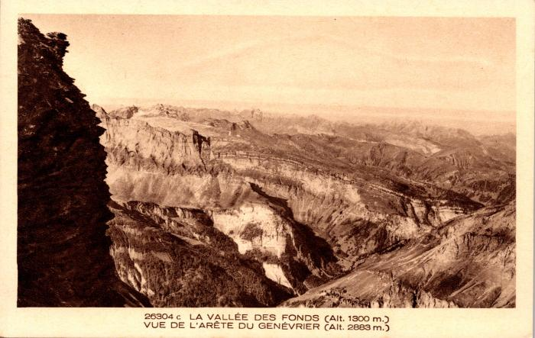 | La vallée des Fonds vue de l'arête du Genévrier (2-1049) | La vallée des Fonts vue de l'arête du Genévrier
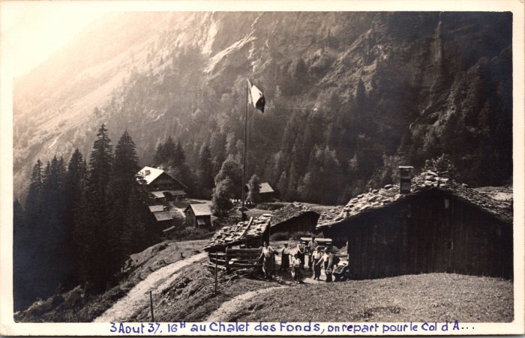 | Photo au chalet des Fonts -1937 (2-1666) | Photo au chalet des Fonts le 3 aout 1937 "on repart pour le Col d'A.." probablement d'Anterne
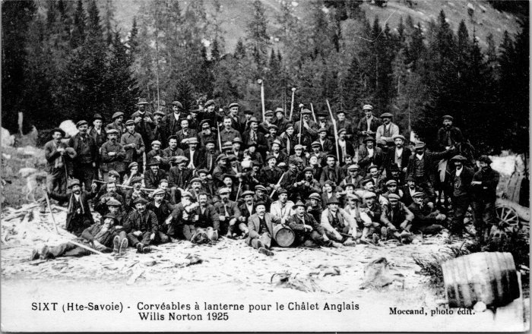 | Corvée pour le Chalet des Anglais - 1925 (2-4095) | "Corvéables à lanterne pour le Chalet Anglais", les Fonts en 1925
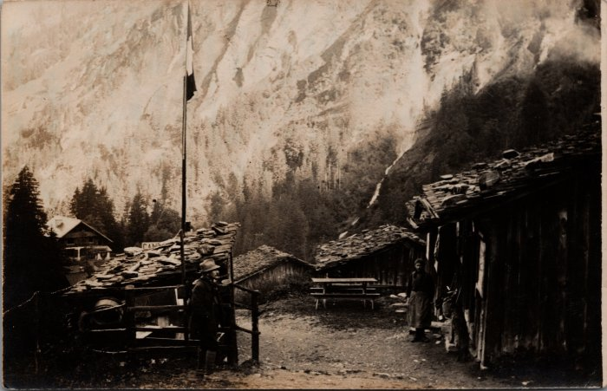 | Photo de la Cantine des Fonts (21-001) | Photo de la Cantine des Fonts
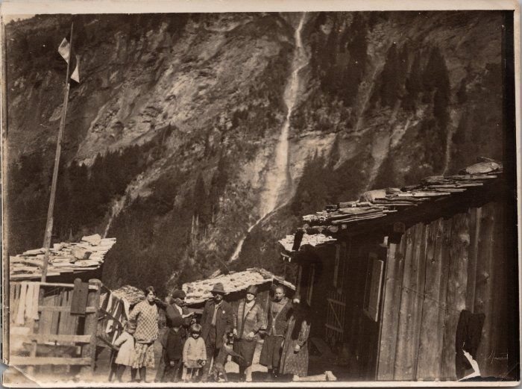 | Photo de la Cantine des Fonts avec un groupe de personnes (21-002) | Photo de la Cantine des Fonts avec un groupe de personnes
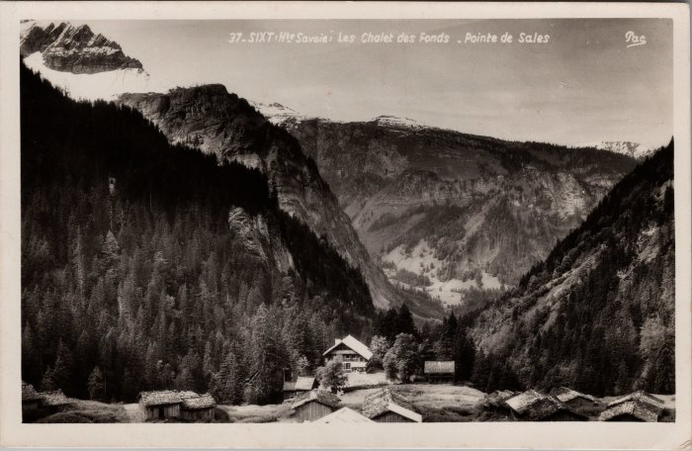 | Les Chalets des Fonts (22-025) | Les Chalets des Fonts probablement dans les années 50
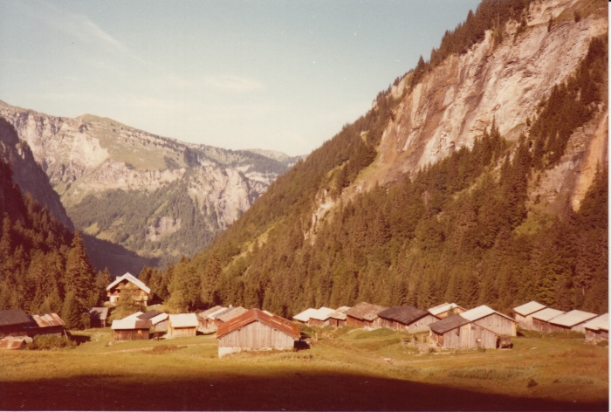 | Photo des Fonts le 25 septembre 1980 (30-006) | Photo des Fonts le 25 septembre 1980
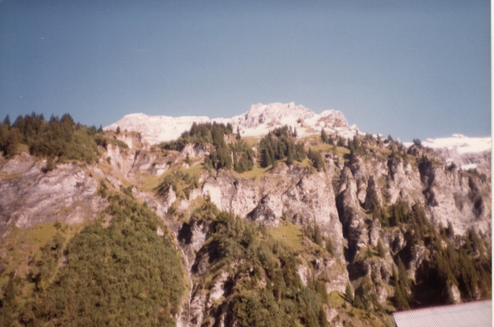 | Photo des Fonts le 16 septembre 1983 (30-007) | Photo des Fonts le 16 septembre 1983
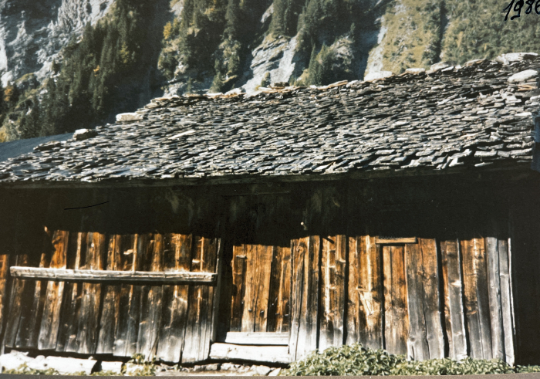 | Photo du chalet de Pierre DUCROT aux Fonts - 1986 (30-008) | Photo du chalet de Pierre DUCROT aux Fonts - 1986
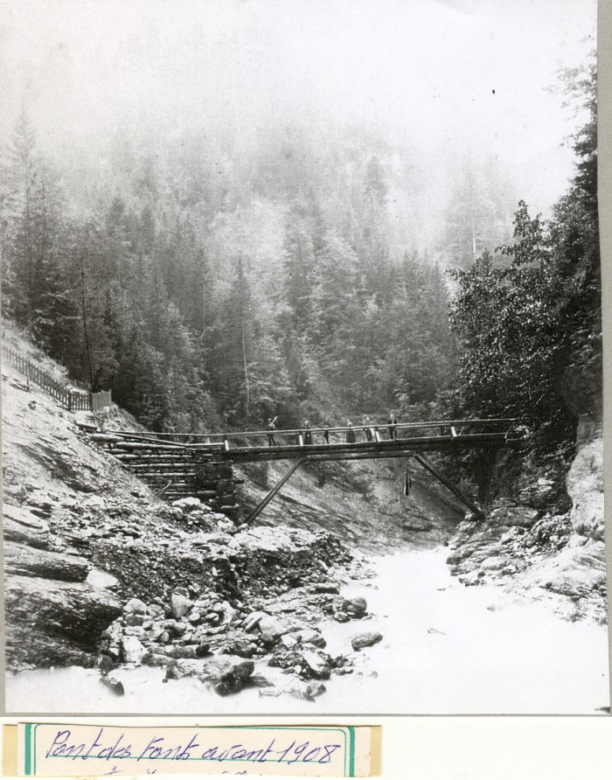
 | Photo du pont des Fonts avant 1908 (51-040) | Photo du pont des Fonts avant 1908
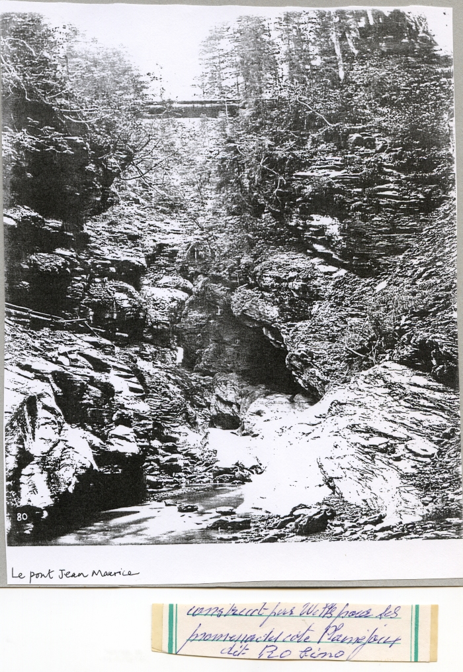
 | Photo du pont « Jean Marie » aux Fonts (51-041) | Photo du pont « Jean Marie » aux Fonts
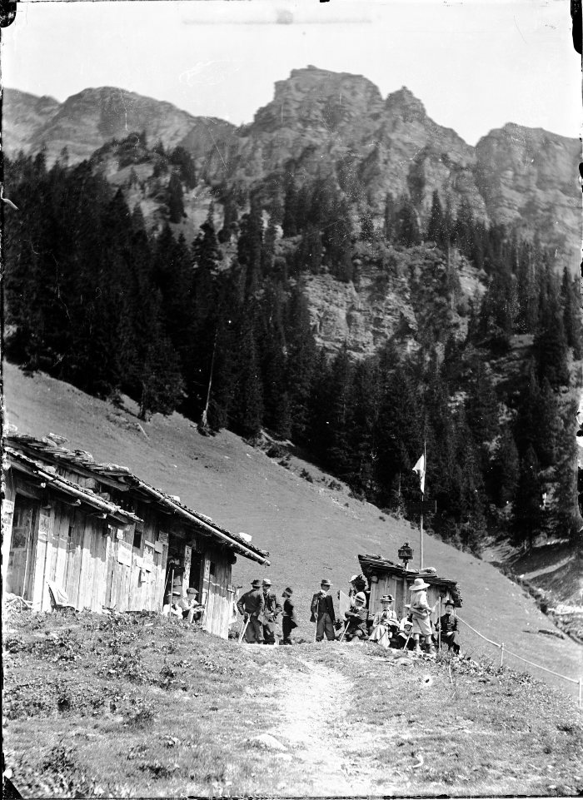
 | Photos aux Fonts (51-044) | Photos aux Fonts

